Solucion Inicial
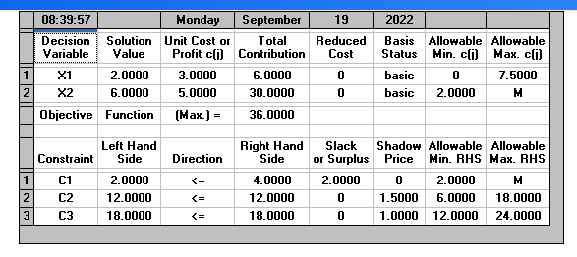

Solución óptima factible

 | z*= | 36
 | x1*= | 2
 | x2*= | 6

Inciso A
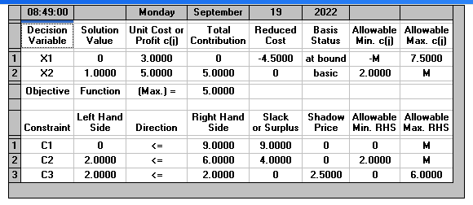

 |  | REALIZAMOS EL CAMBIO
F.O.
MAX | Z= 3X1 + 5X2
S.A. | 16x1+4x2<= | 9
 | 2x2<= | 6
 | 3x1+2x2<= | 2

solucion inicial |  | nueva solucion
z*= | 36 | z*= | 5
x1*= | 2 | x1*= | 0 | Disminucion
x2*= | 6 | x2*= | 1 |  | 86.11%

Se obtiene una reducción del 86,11% en los ingresos y en la producción de las 2 variables.

Inciso B
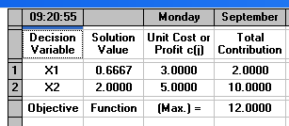

 |  |  | REALIZAMOS EL CAMBIO
F.O.
MAX | Z= 3X1 + 5X2
S.A. | 16x1+4x2<= |  | 6
 | 2x2<= |  | 4
 | 3x1+2x2<= |  | 6

 | solucion inicial |  |  | nueva solucion
 | z*= | 36 |  | z*= | 12 | Disminucion
 | x1*= | 2 |  | x1*= | 0.67 | 66.67%
 | x2*= | 6 |  | x2*= | 2

 | Se obtiene una reducción del 66,67% en los ingresos y en la producción de las 2 variables.

Inciso C
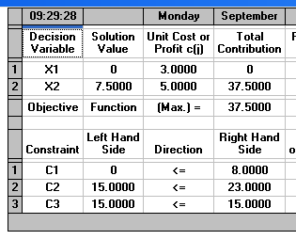

 |  |  | REALIZAMOS EL CAMBIO
F.O.
MAX | Z= 3X1 + 5X2
S.A. | 16x1+4x2<= |  | 8
 | 2x2<= |  | 23
 | 3x1+2x2<= |  | 15

 | solucion inicial |  |  | nueva solucion
 | z*= | 36 |  | z*= | 37.5 | Aumento
 | x1*= | 2 |  | x1*= | 0.00 | 4.17%
 | x2*= | 6 |  | x2*= | 7.5

 | Se obtiene un incremento del 4,17% en los ingresos, además la producción de la 1ra Disminuye y la de la 2da se incrementa.

